2018_01_data
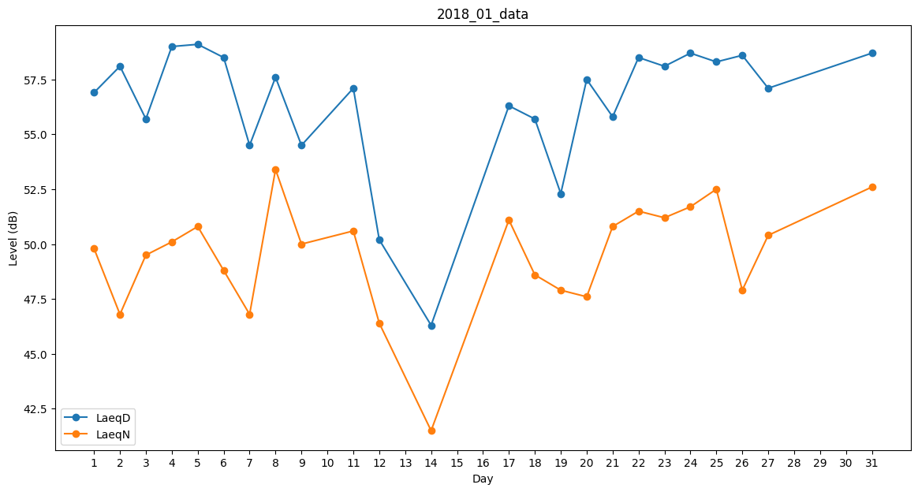
Day | LaeqD | LaeqN
1 | 56.9 | 49.8
2 | 58.1 | 46.8
3 | 55.7 | 49.5
4 | 59 | 50.1
5 | 59.1 | 50.8
6 | 58.5 | 48.8
7 | 54.5 | 46.8
8 | 57.6 | 53.4
9 | 54.5 | 50
10 | 57.6 | 0
11 | 57.1 | 50.6
12 | 50.2 | 46.4
13 | 49.5 | 0
14 | 46.3 | 41.5
15 | 52.5 | 0
16 | 0 | 46.5
17 | 56.3 | 51.1
18 | 55.7 | 48.6
19 | 52.3 | 47.9
20 | 57.5 | 47.6
21 | 55.8 | 50.8
22 | 58.5 | 51.5
23 | 58.1 | 51.2
24 | 58.7 | 51.7
25 | 58.3 | 52.5
26 | 58.6 | 47.9
27 | 57.1 | 50.4
28 | 55.9 | 0
29 | 48.9 | 0
30 | 0 | 39.3
31 | 58.7 | 52.6

